Respuestas de formulario 1
 |  |  | CULTURA Y PERCEPCION ORGANIZACIONAL |  |  |  |  |  | PROCESOS, HERRAMIENTAS Y ASPECTOS TÉCNICOS
 |  |  |  |  |  |  | 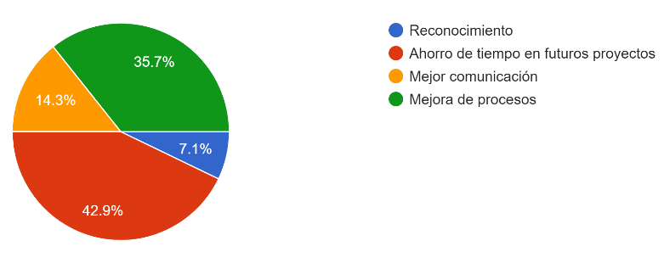
ID | Nombre | Cargo | ¿Con qué frecuencia comparte usted experiencias o aprendizajes con sus compañeros de trabajo? | ¿Considera que en la empresa existe una cultura que fomenta el aprendizaje a partir de errores y aciertos? | ¿Cree que los aprendizajes de proyectos anteriores se aprovechan adecuadamente en nuevos proyectos? | ¿Qué barreras percibe más fuertes para compartir lecciones aprendidas? | ¿Qué motivaciones lo incentivarían a registrar y compartir lecciones aprendidas? | ¿Cómo calificaría la confianza dentro del equipo para compartir errores sin temor a sanciones? | ¿Existen procedimientos formales en la empresa para documentar lecciones aprendidas al finalizar un proyecto? | ¿Qué medios utiliza actualmente para registrar o transmitir aprendizajes? | ¿Qué nivel de facilidad encuentra para acceder a información de proyectos anteriores (planos, reportes, registros)? | ¿Qué herramientas tecnológicas cree que serían más efectivas para gestionar lecciones aprendidas en la empresa? | ¿Qué rol debería liderar la gestión de lecciones aprendidas en la empresa? | ¿Con qué frecuencia considera que deberían capturarse las lecciones aprendidas? | ¿Qué indicadores considera más importantes para medir el impacto de las lecciones aprendidas? | ¿Qué mejoras concretas propondría para implementar un sistema de gestión de lecciones aprendidas en la empresa?
1 | Jessica Pino | Ingeniera Asistente de Proyectos | A veces | No | Si | Falta de apoyo de la dirección | Mejor comunicación | Media | No | Reuniones informales | Fácil | Base de datos digital | Todos los integrantes | En reuniones mensuales | Reducción de errores | Realizar reuniones y usar material de manera mas dinamica con los involucrados en los proyectos, y evaluando de manera grupal y autonoma el aprendizaje mejoras y procesos dificiles de viviencias que se tuvieron durante la ejecución y tener charlas de lecciones aprendidas
2 | Johnnier Gómez | Ingeniero de diseño | Frecuentemente | Parcialmente | A veces | Falta de un sistema claro | Mejora de procesos | Baja | No | Reuniones informales | Fácil | Reuniones estructuradas | Jefes de proyecto | En reuniones mensuales | Reducción de errores | Reuniones trimestrales
3 | Miguel Angel García | Ingeniero de diseño | Frecuentemente | Parcialmente | A veces | Falta de un sistema claro | Mejora de procesos | Alta | No | Reuniones informales | Fácil | Reuniones estructuradas |  | Durante las fases del proyecto | Mejora en calidad | Mejora en calidad del producto. Diseños mas sencillos y efectivos.
4 | Johan Andres Galan Avila | Ingeniero de diseño | A veces | Si | A veces | Falta de interés | Ahorro de tiempo en futuros proyectos | Alta | Si | Reuniones informales | Fácil | Formatos estandarizados | Todos los integrantes | Durante las fases del proyecto | Disminución de tiempos | Registro fotográfico obligatorio durante todas las fases de los proyectos.
5 | Sergio Armando Porras Acosta | Ingeniero de diseño | Rara vez | No | Si | Falta de un sistema claro | Mejor comunicación | Baja | No | No se registran | Regular | La inteligencia artificial es util para recopilar información de proyectos antiguos, se debe mejorar a un sistema en la nube que permita trabajar desde cualquier punto en el mundo en tiempo real | PMO | En cada hito relevante | Reducción de costos | Una reunión bien estructurada con todos los jefes, para dar lugar a la discusión de mejores alternativas
6 | Yeison Duran | Ingeniero de diseño | Frecuentemente | Parcialmente | A veces | Falta de interés | Mejora de procesos | Media | No | Reuniones informales | Regular | Base de datos digital | Todos los integrantes | En cada hito relevante | Disminución de tiempos | Formalizar el proceso y establecer un procedimiento estándar para documentar las lecciones aprendidas en cada fase de un proyecto o actividad importante, adicional al finalizar los hitos significativos, llevar a cabo sesiones estructuradas de revisión y socialización.
7 | Juan Camilo Martinez Paez | Dibujante | Frecuentemente | No | No | Falta de interés | Ahorro de tiempo en futuros proyectos | Media | Si | Reuniones informales | Fácil | Plataforma colaborativa | Jefes de proyecto | Solo al final del proyecto | Reducción de errores | Sería recomendable iniciar con reuniones al cierre de los proyectos, con participación de todas las áreas para identificar dónde estuvieron los puntos críticos y encontrar una solución para no repetir esos errores
8 | Daniel Zamudio | Dibujante | A veces | Parcialmente | Si | Falta de interés | Reconocimiento | Media | No sé | No se registran | Regular | Base de datos digital | Jefes de proyecto | En cada hito relevante | Disminución de tiempos | Retroalimentaciones continuas durante el desarrollo de un proyecto
9 | Alexander zamora | Dibujante | A veces | No | Si | Falta de apoyo de la dirección | Mejora de procesos | Media | No | No se registran | Fácil | Plataforma colaborativa | Todos los integrantes | Solo al final del proyecto | Reducción de costos | Resultados después de terminar un proyecto
10 | Jairo Hernadez Arroyo | Ingeniero de proyectos | Siempre | Si | No | Falta de un sistema claro | Mejora de procesos | Muy baja | No | Reuniones informales | Fácil | Reuniones estructuradas | Todos los integrantes | Durante las fases del proyecto | Reducción de errores | Dejar un documento escrito con los errores cometidos y como se arreglaron que toda esa informacion quede documentada.
11 | José Mauricio Nova Gómez | Ingeniero de diseño | Frecuentemente | Parcialmente | Si | Falta de interés | Ahorro de tiempo en futuros proyectos | Media | Si | Correos | Regular | Formatos estandarizados | Todos los integrantes | Durante las fases del proyecto | Reducción de costos | Registrar de forma concisa, posibles mejoras, opiniones que puedan ser implementadas en trabajos futuros.
12 | Ever Vega | Dibujante | Frecuentemente | Parcialmente | A veces | Falta de apoyo de la dirección | Ahorro de tiempo en futuros proyectos | Alta | No | No se registran | Muy fácil | Formatos estandarizados | Todos los integrantes | Durante las fases del proyecto | Disminución de tiempos | Participación de todas las áreas, con reuniones a final de los proyectos y una divulgación adecuada en las áreas importantes
13 | Hugo Fresneda Alarcon | Dibujante | Frecuentemente | Parcialmente | Si | Falta de un sistema claro | Ahorro de tiempo en futuros proyectos | Alta | No | Reuniones informales | Fácil | Base de datos digital | Coordinadores de ingeniería | En cada hito relevante | Disminución de tiempos | Facilidad para recopilar y manejar la información
14 | John Jairo Oviedo Sanchez | Ingeniero Jefe de Diseño | A veces | Parcialmente | A veces | Falta de apoyo de la dirección | Ahorro de tiempo en futuros proyectos | Alta | No | Reuniones informales | Regular | Plataforma colaborativa | PMO | En cada hito relevante | Mejora en calidad | Implementar una PMO

